Gráficos
ÍTEM | PREGUNTA | GRÁFICO
 | Si está de acuerdo con los términos mencionados anteriormente, seleccione la opción "Acepto" y continúe para responder el formulario. De lo contrario, seleccione "No acepto" para finalizar su participación en el estudio. | 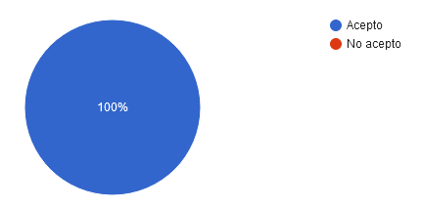
 | ¿Cuál es su máxima formación académica? | 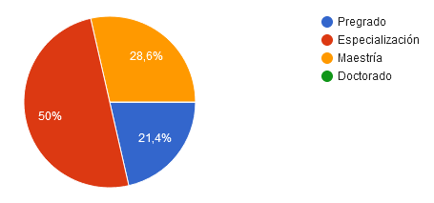
 | Área científica en la que es experto | 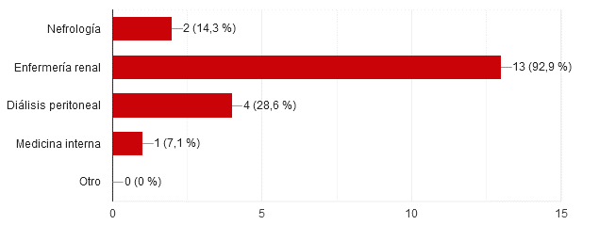
 | ¿Tiene conocimiento en relación al tema "Validación de contenido de instrumentos"? | 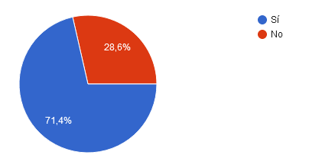
 | ¿Tiene conocimientos con relación a factores de riesgo para peritonitis asociada a diálisis peritoneal? | 